Inicio
Conceptos clave
S - Específico
M - Medible
A - Alcanzable
R - Relevante
T - Temporal
Dashboard
Beneficios
Características
Inicio
Libros
INDICADORES DE GESTIÓN - OBJETIVOS Y KPI SMART


1
1
1
1

01
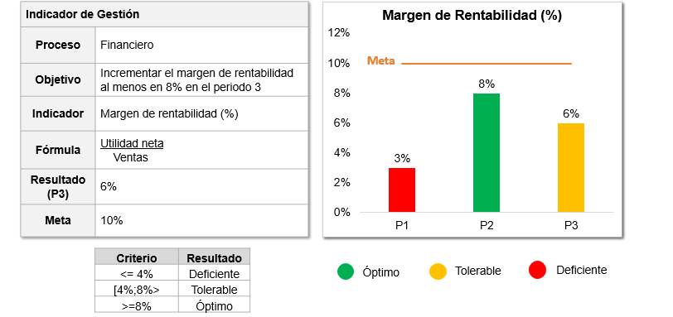
Conceptos clave
S - Específico
M - Medible
A - Alcanzable
R - Relevante
T - Temporal
Dashboard
Beneficios
Características
Inicio
Libros
Conceptos clave

02
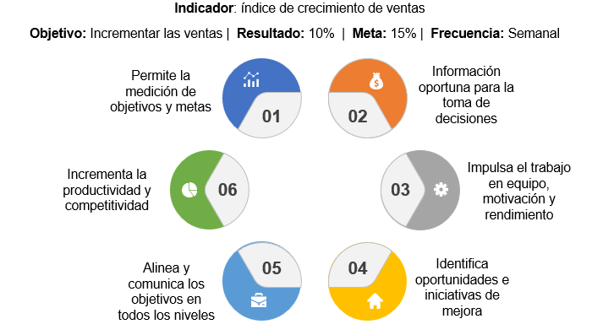
Conceptos clave
S - Específico
M - Medible
A - Alcanzable
R - Relevante
T - Temporal
Dashboard
Beneficios
Características
Inicio
Libros
Beneficios

03
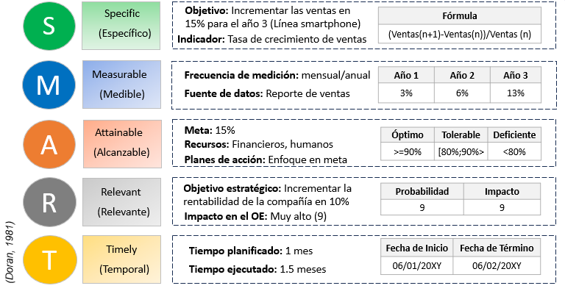
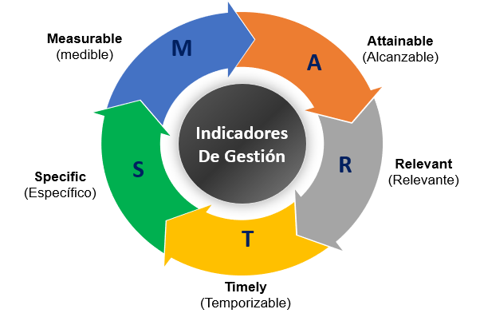
Conceptos clave
S - Específico
M - Medible
A - Alcanzable
R - Relevante
T - Temporal
Dashboard
Beneficios
Características
Inicio
Libros
Características (Objetivos y KPI SMART)

S
S
M
A
R
T
Registrar
Automático
Lista
SPECIFIC (ESPECÍFICO)
N° | Proceso | Objetivo | Indicador | Fórmula | UMD
1 | Financiero | Aumentar el índice de Rentabilidad de la compañía a 15% | ABC | Utilidad neta Ventas | %
2 | Financiero | Reducir el índice de endeudamiento de la compañía a 0.4 | Ratio de deuda total | Pasivo Total Activo total | -
3 | Ventas | Incrementar las ventas a $ 100,000, en la línea de producto smartphone | Ventas | ∑(Precio de Venta Unitario(k) * N°productos vendidos(k))(n) | $
4 | Ventas | Mejorar el índice de crecimiento de ventas a 15%, en la línea de producto smartphone | Tasa de crecimiento de ventas | Ventas(n)-Ventas(n-1) Ventas (n-1) | %
5 | Marketing | Optimizar el CPL (Coste por Leads) a 50 $/lead | Coste por Leads | Inversión total por conseguir Lead Total de leads logrados | $/lead
6 | Marketing | Reducir el Coste de Adquisición del Cliente (CAC) a 120 $/cliente | Coste de Adquisición del Cliente (CAC) | (Costos marketing +sueldos+com+extras+GG) (n) (clientes nuevos)(n) | $/cliente
7 | Operaciones | Incrementar el OEE (Eficiencia Global de los Equipos) a 85% | OEE (Eficiencia Global de los Equipos) | Disponibilidad*Rendimiento*Calidad | %
8 | Operaciones | Reducir el tiempo de ciclo del proceso operativo a 32 horas | Tiempo de ciclo operativo | Fecha y hora de finalización del proceso – Fecha y hora de inicio del proceso | horas
9 | Calidad | Incrementar el índice de Satisfacción del cliente a 90% | Índice de satisfacción de clientes | N° clientes valoración >=4 N° clientes encuestados | %
10 | Calidad | Reducir el índice de quejas y reclamos de clientes a 4% | Indice de quejas y reclamos | N° Pedidos con quejas y reclamos (n) * 100% N° Pedidos totales (n) | %
11 | Logística | Mejorar la tasa de rotación de inventario a 4 | tasa de rotación de inventario | Costo de los bienes vendidos Stock promedio | $/$
12 | Logística | Incrementar el índice de pedidos perfectos a 85% | Indice de pedidos perfectos | N°Pedidos entregados perfectos (tiempo, calidad, cantidad) N° Pedidos totales | %
13 | RRHH | Incrementar el nivel de eficacia de la capacitación al personal a 90% | Indice de eficacia de capacitación | N°empleados capacitados y aprobados N° empleados programados | %
14 | RRHH | Aumentar el eNPS (Employee Net Promoter Score) a 85% | eNPS | % Promotores - % Detractores | %
15 | TI | Mejorar el retorno de la inversión en proyectos de TI a 200% | ROI en proyectos de TI | (beneficio obtenido - inversión) (inversión) | %
16 | I+D+i | Incrementar el índice de desarrollo de nuevos productos a 15% | Índice de desarrollo de nuevos productos | N° productos desarrollados (n) N° productos actuales (n) | %
17
18
19
20
21
22
23
24
25
26
27
28
29
30
31
32
33
34
35
36
37
38
39
40
41
42
43
44
45
46
47
48
49
50

M
S
M
A
R
T
Registrar
Automático
Lista
MEASURABLE (MEDIBLE)
N° | Proceso | Indicador | Frecuencia de medición | Fuente de datos | Año 1 | Año 2 | Año 3 | Media | M1 | M2 | M3 | M4 | M5 | M6 | M7 | M8 | M9 | M10 | M11 | M12 | Frecuencia
1 | Financiero | ABC | Anual | Estado de resultados | 4% | 5% | 6% |  |  |  |  |  |  |  |  |  |  |  |  | 14% | Anual
2 | Financiero | Ratio de deuda total | Anual | Estado de situación financiera | 2.8 | 1.9 | 1.6 |  |  |  |  |  |  |  |  |  |  |  |  |  | Semestral
3 | Ventas | Ventas | Mensual | Reporte de ventas | $ 78,500 | $ 83,600 | $94,550 | $7,879 | $ 6,000 | $ 6,500 | $ 6,700 | $ 9,850 | $ 8,900 | $ 7,500 | $ 9,500 | $ 6,200 | $ 6,800 | $ 9,800 | $ 8,200 | $ 8,600 | Trimestral
4 | Ventas | Tasa de crecimiento de ventas | Mensual | Reporte de ventas | 3% | 6% | 13% | 6% | 4% | 8% | 3% | 47% | -10% | -16% | 27% | -35% | 10% | 44% | -16% | 5% | Mensual
5 | Marketing | Coste por Leads | Mensual | Analítica web | $ 78 | $ 60 | $55 | 55 | 49 | 62 | 48 | 53 | 56 | 59 | 64 | 58 | 54 | 49 | 51 | 53 | Semanal
6 | Marketing | Coste de Adquisición del Cliente (CAC) | Anual | Analítica web | $ 180 | $ 165 | $140 |  |  |  |  |  |  |  |  |  |  |  |  | $140 | Diario
7 | Operaciones | OEE (Eficiencia Global de los Equipos) | Mensual | Registro de parte de producción | 70% | 76% | 82% | 82% | 77% | 80% | 83% | 88% | 84% | 79% | 82% | 80% | 83% | 78% | 86% | 84%
8 | Operaciones | Tiempo de ciclo operativo | Trimestral | Registro de parte de producción | 41 | 38 | 37 | 37 |  |  | 40 |  |  | 39 |  |  | 32 |  |  | 36
9 | Calidad | Índice de satisfacción de clientes | Anual | Encuesta de satisfacción | 70% | 81% | 88% |  |  |  |  |  |  |  |  |  | 88%
10 | Calidad | Indice de quejas y reclamos | Mensual | Registro de quejas y reclamos | 12% | 9% | 8% | 8% | 7% | 9% | 11% | 7% | 5% | 4% | 10% | 8% | 6% | 7% | 8% | 9%
11 | Logística | tasa de rotación de inventario | Anual | SAP- Logística | 11 | 8 | 4 |  |  |  |  |  |  |  |  |  |  |  |  | 4
12 | Logística | Indice de pedidos perfectos | Mensual | SAP- Logística | 69% | 75% | 78% | 78% | 81% | 79% | 80% | 72% | 74% | 76% | 73% | 80% | 82% | 75% | 77% | 83%
13 | RRHH | Indice de eficacia de capacitación | Mensual | Registro de capacitaciones | 78% | 82% | 73% | 73% | 63% | 75% | 69% | 63% | 75% | 72% | 79% | 61% | 88% | 75% | 70% | 83%
14 | RRHH | eNPS | Anual | encuesta de clima laboral | -30% | 45% | 80% |  |  |  |  |  |  |  |  |  |  |  |  | 80%
15 | TI | ROI en proyectos de TI | Anual | Informe de inversiones | 80% | 120% | 170% |  |  |  |  |  |  |  |  |  |  |  |  | 200%
16 | I+D+i | Índice de desarrollo de nuevos productos | Anual | Registro de desarrollo de productos | 5% | 8% | 12% |  |  |  |  |  |  |  |  |  |  |  |  | 15%
17
18
19
20
21
22
23
24
25
26
27
28
29
30
31
32
33
34
35
36
37
38
39
40
41
42
43
44
45
46
47
48
49
50

1 | Financiero | ABC |  |  | 8% | 8% | 8%
2 | Financiero | Ratio de deuda total |  |  | 0.4 | 0.4 | 0.4
3 | Ventas | Ventas |  |  | 100000 | 100000 | 100000 |  | $8,333 | $8,333 | $8,333 | $8,333 | $8,333 | $8,333 | $8,333 | $8,333 | $8,333 | $8,333 | $8,333 | $8,333
4 | Ventas | Tasa de crecimiento de ventas |  |  | 15% | 15% | 15%
5 | Marketing | Coste por Leads |  |  | $50 | $50 | $50 |  | $50 | $50 | $50 | $50 | $50 | $50 | $50 | $50 | $50 | $50 | $50 | $50
6 | Marketing | Coste de Adquisición del Cliente (CAC) |  |  | $120 | $120 | $120
7 | Operaciones | OEE (Eficiencia Global de los Equipos) |  |  | 85% | 85% | 85%
8 | Operaciones | Tiempo de ciclo operativo |  |  | 30 | 30 | 30 |  |  |  | 30 |  |  | 30 |  |  | 30 |  |  | 30
9 | Calidad | Índice de satisfacción de clientes |  |  | 90% | 90% | 90%
10 | Calidad | Indice de quejas y reclamos |  |  | 4% | 4% | 4% |  |  |  |  |  |  |  |  |  | 4% | 4% | 4% | 4%
11 | Logística | tasa de rotación de inventario |  |  | 4 | 4 | 4
12 | Logística | Indice de pedidos perfectos |  |  | 85% | 85% | 85% |  | 85% | 85% | 85% | 85% | 85% | 85% | 85% | 85% | 85% | 85% | 85% | 85%
13 | RRHH | Indice de eficacia de capacitación |  |  | 90% | 90% | 90%
14 | RRHH | eNPS |  |  | 75% | 75% | 75%
15 | TI | ROI en proyectos de TI |  |  | 200% | 200% | 200%
16 | I+D+i | Índice de desarrollo de nuevos productos |  |  | 15% | 15% | 15%
17 | 0 | 0
18 | 0 | 0
19 | 0 | 0
20 | 0 | 0
21
22
23
24
25
26
27
28
29
30
31
32
33
34
35
36
37
38
39
40
41
42
43
44
45
46
47
48
49
50

A
S
M
A
R
T
Registrar
Automático
Lista
ATTAINABLE (ALCANZABLE)
N° | Indicador | Resultado actual | Meta | Óptimo | Tolerable | Deficiente | Plan de acción | Responsable | Área | Recursos financieros
1 | ABC | 6% | 8% | >=15% | [10%;15%> | <=10% | Implementar el planeamiento estratégico en la empresa (BSC) | Alta dirección | Gerencia | $1,000 | 1. ABC (%) Anual
2 | Ratio de deuda total | 1.6 | 0.4 | <=0.4 | [0.4;1> | >=1 | Negociar con proveedores plazos de pago mayores e investigar y homologar alternativos | Jefe de Logística | Logística | - | 2. Ratio de deuda total (-) Anual
3 | Ventas | $94,550 | $100,000 | >=100,000 | [80,000;100,000> | < 80,000 | Invertir en herramientas de inteligencia competitiva (big data) para evaluar su expansión en otros segmentos de mercado | Jefe de Ventas | Ventas | $2,000 | 3. Ventas ($) Mensual
4 | Tasa de crecimiento de ventas | 13% | 15% | >=15% | [5%;15%> | <5% | Establer programas de formación, evaluación de desempeño al equipo de ventas y actualizar las políticas de comisiones | Jefe de Ventas | Ventas | - | 4. Tasa de crecimiento de ventas (%) Mensual
5 | Coste por Leads | $55 | $50 | <50 | [50;70> | >=70 | Implementar estrategias de SEO, SEM, UX y analizar los resultados de campañas para optimizar las conversiones | Jefe de Marketing | Marketing | $1,500 | 5. Coste por Leads ($/lead) Mensual
6 | Coste de Adquisición del Cliente (CAC) | $140 | $120 | <120 | [120;170> | >=170 | Aplicar herramientas de marketing autonomation para generar leads y conversiones de manera ágil y sitemática | Jefe de Marketing | Marketing | $2,000 | 6. Coste de Adquisición del Cliente (CAC) ($/cliente) Anual
7 | OEE (Eficiencia Global de los Equipos) | 82% | 85% | >=85% | [70%;85%> | <70% | Ejecutar herramientas de lean manufacturing tales como SMED, TPM, 5S, para mejorar la eficiencia operativa | Jefe de Operaciones | Operaciones | $2,000 | 7. OEE (Eficiencia Global de los Equipos) (%) Mensual
8 | Tiempo de ciclo operativo | 36.8 | 30 | <30 | [30;40> | >=40 | Aplicar estudio de métodos, tiempos y VSM, para identificar cuellos de botella y optimizar el tiempo de ciclo | Jefe de Operaciones | Operaciones | $600 | 8. Tiempo de ciclo operativo (horas) Trimestral
9 | Índice de satisfacción de clientes | 88% | 90% | >=90% | [80%;90%> | <80% | Aplicar CRM para analizar la información de clientes y establecer estrategias de fidelización | Jefe de Calidad | Calidad | $1,000 | 9. Índice de satisfacción de clientes (%) Anual
10 | Indice de quejas y reclamos | 8% | 4% | <4% | [4;8> | >=8 | Implementar Sistema de Gestión de Calidad ISO 9001, para estandarizar procesos y asegurar la calidad del producto | Jefe de Calidad | Calidad | $1,500 | 10. Indice de quejas y reclamos (%) Mensual
11 | tasa de rotación de inventario | 4 | 4 | <4 | [4;8> | >=8 | Establecer periodos semestrales para impulsar las ventas mediante promociones, liquidación de inventario antiguo y por medio de campañas de marketing | Jefe de Logística | Logística | - | 11. tasa de rotación de inventario ($/$) Anual
12 | Indice de pedidos perfectos | 78% | 85% | >=85% | [70%;85%> | <70% | Implementar sistemas de gestión (planificación y optimización) de rutas para lograr una distribución de los pedidos más ágil y precisa | Jefe de Logística | Logística | $500 | 12. Indice de pedidos perfectos (%) Mensual
13 | Indice de eficacia de capacitación | 73% | 90% | >=90% | [75%;90%> | <75% | Aplicar herramientas para evaluar las necesidades de capacitación (en función a los resultados de la evaluación de desempeño) en competencias duras y blandas, mediante planes de formación interna y externa | Jefe de RRHH | RRHH | $1,000 | 13. Indice de eficacia de capacitación (%) Mensual
14 | eNPS | 80% | 75% | >=75% | [0%;75%> | <0% | Establecer políticas de reconocimiento, impulsar la comunicación objetiva entre todos los niveles, ejecutar planes de desarrollo en bloque (e-learning) y planes de integración | Jefe de RRHH | RRHH | $1,500 | 14. eNPS (%) Anual
15 | ROI en proyectos de TI | 170% | 200% | >=200% | [100%;200%> | <100% | Aplicar herramientas asociados a la gestión de Riesgos para analizar y evaluar el nivel de riesgo y mejorar la toma de decisiones en la elección del proyecto adecuado | Jefe de TI | TI | $200 | 15. ROI en proyectos de TI (%) Anual
16 | Índice de desarrollo de nuevos productos | 12% | 15% | >=15% | [10%;15%> | <10% | Establecer un presupuesto y recursos dedicados a la investigación, desarrollo e innovación de productos y procesos con una frecuencia basada en las necesidades cambiantes del mercado y nivel de competencia en el sector | Jefe de I+D+i | I+D+i | $2,500 | 16. Índice de desarrollo de nuevos productos (%) Anual
17 |  |  |  |  |  |  |  |  |  |  | 17. ()
18 |  |  |  |  |  |  |  |  |  |  | 18. ()
19 |  |  |  |  |  |  |  |  |  |  | 19. ()
20 |  |  |  |  |  |  |  |  |  |  | 20. ()
21
22
23
24
25
26
27
28
29
30
31
32
33
34
35
36
37
38
39
40
41
42
43
44
45
46
47
48
49
50

R
S
M
A
R
T
Registrar
Automático
Lista
RELEVANT (RELEVANTE)
N° | Proceso | Objetivo | Indicador | Objetivo estratégico (OE) asociado | Impacto en el OE
1 | Financiero | Aumentar el índice de Rentabilidad de la compañía a 15% | ABC | Incrementar el valor para los accionistas | 9
2 | Financiero | Reducir el índice de endeudamiento de la compañía a 0.4 | Ratio de deuda total | Mejorar la capacidad de pago de obligaciones financieras | 8
3 | Ventas | Incrementar las ventas a $ 100,000, en la línea de producto smartphone | Ventas | Diversificar y aumentar las fuentes de ingreso | 9
4 | Ventas | Mejorar el índice de crecimiento de ventas a 15%, en la línea de producto smartphone | Tasa de crecimiento de ventas | Incrementar el margen de rentabilidad de la compañía | 10
5 | Marketing | Optimizar el CPL (Coste por Leads) a 50 $/lead | Coste por Leads | Mejorar el nivel de posicionamiento de la marca | 8
6 | Marketing | Reducir el Coste de Adquisición del Cliente (CAC) a 120 $/cliente | Coste de Adquisición del Cliente (CAC) | Reducir los costos operativos | 8
7 | Operaciones | Incrementar el OEE (Eficiencia Global de los Equipos) a 85% | OEE (Eficiencia Global de los Equipos) | Competir y diferenciarse de la competencia con precios competitivos | 8
8 | Operaciones | Reducir el tiempo de ciclo del proceso operativo a 32 horas | Tiempo de ciclo operativo | Disminuir los costes operativos | 7
9 | Calidad | Incrementar el índice de Satisfacción del cliente a 90% | Índice de satisfacción de clientes | Superar las expectativas de los clientes y fidelizarlos | 10
10 | Calidad | Reducir el índice de quejas y reclamos de clientes a 4% | Indice de quejas y reclamos | Superar las expectativas de los clientes y fidelizarlos | 10
11 | Logística | Mejorar la tasa de rotación de inventario a 4 | tasa de rotación de inventario | Reducir los costos operativos | 9
12 | Logística | Incrementar el índice de pedidos perfectos a 85% | Indice de pedidos perfectos | Diferenciarse de la competencia en la eficiencia de los tiempos de entrega | 8
13 | RRHH | Incrementar el nivel de eficacia de la capacitación al personal a 90% | Indice de eficacia de capacitación | Construir una cultura corporativa sólida y saludable | 9
14 | RRHH | Aumentar el eNPS (Employee Net Promoter Score) a 85% | eNPS | Atraer a los mejores talentos (mejora del employer branding) | 8
15 | TI | Mejorar el retorno de la inversión en proyectos de TI a 200% | ROI en proyectos de TI | Estar a la vanguardia del desarrollo tecnológico | 9
16 | I+D+i | Incrementar el índice de desarrollo de nuevos productos a 15% | Índice de desarrollo de nuevos productos | Incrementar el nivel de participación en el mercado | 10
17
18
19
20
21
22
23
24
25
26
27
28
29
30
31
32
33
34
35
36
37
38
39
40
41
42
43
44
45
46
47
48
49
50

T
S
M
A
R
T
Registrar
Automático
Lista
TIMELY (TEMPORAL)
N° | Plan de acción | Responsable | Estatus | Fecha de Inicio Plan | Fecha de Término Plan | Fecha de Inicio Real | Fecha de Término Real | Índice de Cumplimiento de Fecha | Estatus
1 | Implementar el planeamiento estratégico en la empresa (BSC) | Alta dirección | En proceso | 2025-01-30 | 2025-06-28 | 2025-01-30 |  |  | En proceso
2 | Negociar con proveedores plazos de pago mayores e investigar y homologar alternativos | Jefe de Logística | En proceso | 2025-01-15 | 2025-02-20 | 2025-01-25 |  |  | Pendiente
3 | Invertir en herramientas de inteligencia competitiva (big data) para evaluar su expansión en otros segmentos de mercado | Jefe de Ventas | Pendiente | 2025-02-06 | 2025-03-06 |  |  |  | Terminado
4 | Establer programas de formación, evaluación de desempeño al equipo de ventas y actualizar las políticas de comisiones | Jefe de Ventas | En proceso | 2025-02-15 | 2025-05-30 | 2025-02-15
5 | Implementar estrategias de SEO, SEM, UX y analizar los resultados de campañas para optimizar las conversiones | Jefe de Marketing | En proceso | 2025-03-05 | 2025-06-15 | 2025-03-08
6 | Aplicar herramientas de marketing autonomation para generar leads y conversiones de manera ágil y sitemática | Jefe de Marketing | Terminado | 2025-03-15 | 2025-04-30 | 2025-03-20 | 2025-05-18 | 128%
7 | Ejecutar herramientas de lean manufacturing tales como SMED, TPM, 5S, para mejorar la eficiencia operativa | Jefe de Operaciones | En proceso | 2025-04-04 | 2025-09-15 | 2025-04-04
8 | Aplicar estudio de métodos, tiempos y VSM, para identificar cuellos de botella y optimizar el tiempo de ciclo | Jefe de Operaciones | En proceso | 2025-04-15 | 2025-06-20 | 2025-04-20
9 | Aplicar CRM para analizar la información de clientes y establecer estrategias de fidelización | Jefe de Calidad | Pendiente | 2025-05-03 | 2025-05-30
10 | Implementar Sistema de Gestión de Calidad ISO 9001, para estandarizar procesos y asegurar la calidad del producto | Jefe de Calidad | Pendiente | 2025-05-15 | 2025-11-30
11 | Establecer periodos semestrales para impulsar las ventas mediante promociones, liquidación de inventario antiguo y por medio de campañas de marketing | Jefe de Logística | Terminado | 2025-06-06 | 2025-12-15 | 2025-06-10 | 2025-12-10 | 95%
12 | Implementar sistemas de gestión (planificación y optimización) de rutas para lograr una distribución de los pedidos más ágil y precisa | Jefe de Logística | En proceso | 2025-06-18 | 2025-08-30 | 2025-06-18
13 | Aplicar herramientas para evaluar las necesidades de capacitación (en función a los resultados de la evaluación de desempeño) en competencias duras y blandas, mediante planes de formación interna y externa | Jefe de RRHH | En proceso | 2025-07-04 | 2025-10-15 | 2025-07-04
14 | Establecer políticas de reconocimiento, impulsar la comunicación objetiva entre todos los niveles, ejecutar planes de desarrollo en bloque (e-learning) y planes de integración | Jefe de RRHH | Pendiente | 2025-07-16 | 2025-09-30
15 | Aplicar herramientas asociados a la gestión de Riesgos para analizar y evaluar el nivel de riesgo y mejorar la toma de decisiones en la elección del proyecto adecuado | Jefe de TI | En proceso | 2025-08-03 | 2025-08-30 | 2025-08-03 |  | 0%
16 | Establecer un presupuesto y recursos dedicados a la investigación, desarrollo e innovación de productos y procesos con una frecuencia basada en las necesidades cambiantes del mercado y nivel de competencia en el sector | Jefe de I+D+i | En proceso | 2025-08-16 | 2025-11-30 | 2025-08-25 |  | 0%
17
18
19
20
21
22
23
24
25
26
27
28
29
30
31
32
33
34
35
36
37
38
39
40
41
42
43
44
45
46
47
48
49
50

Dashboard
S
M
A
R
T
Registrar
Automático
Lista
DASHBOARD
Finanzas
Ventas
Marketing
Operaciones
1. ABC (%) Anual
 | Resultado | Meta
Año 1 | 4% | 8%
Año 2 | 5% | 8%
Año 3 | 6% | 8%
5. Coste por Leads ($/lead) Mensual
 | Resultado | Meta
M9 | 54 | $50
M10 | 49 | $50
M11 | 51 | $50
M12 | 53 | $50
3. Ventas ($) Mensual
 | Resultado | Meta
M9 | $ 6,800 | $8,333
M10 | $ 9,800 | $8,333
M11 | $ 8,200 | $8,333
M12 | $ 8,600 | $8,333
8. Tiempo de ciclo operativo (horas) Trimestral
 | Resultado | Meta
M3 | 40 | 30
M6 | 39 | 30
M9 | 32 | 30
M12 | 36 | 30

Calidad
Logística
RRHH
TI

10. Indice de quejas y reclamos (%) Mensual
 | Resultado | Meta
M9 | 6% | 4%
M10 | 7% | 4%
M11 | 8% | 4%
M12 | 9% | 4%
12. Indice de pedidos perfectos (%) Mensual
 | Resultado | Meta
M9 | 82% | 85%
M10 | 75% | 85%
M11 | 77% | 85%
M12 | 83% | 85%
14. eNPS (%) Anual
 | Resultado | Meta
Año 1 | -30% | 75%
Año 2 | 45% | 75%
Año 3 | 80% | 75%
16. Índice de desarrollo de nuevos productos (%) Anual
 | Resultado | Meta
Año 1 | 5% | 15%
Año 2 | 8% | 15%
Año 3 | 12% | 15%

Políticas Lean

Términos y Condiciones
Al acceder y utilizar las plantillas de gestión empresarial proporcionadas por ADN Lean Business School E.I.R.L con número de RUC 2060962574, usted acepta y se compromete a cumplir con los términos y condiciones.
Derechos de autor
Todas las plantillas y recurso descargables proporcionadas por ADN Lean Business School E.I.R.L están protegidas por derechos de autor. Usted acepta no distribuir y/o vender nuestras plantillas o recursos descargables originales o modificados de nuestra propiedad. No pueden ser utilizadas para difundir en ningún entorno digital, como blogs, páginas web, redes sociales, comunidades de Telegram, WhatsApp, Messenger, Instagram y más, entre otras fuentes de internet que permitan la carga de nuestros recursos en su sistema sea de forma gratuita o de paga.
Ley Aplicable
Estos términos y condiciones se regirán e interpretarán de acuerdo con las leyes de cada país. Al utilizar las plantillas o recursos descargables de gestión empresarial de ADN Lean Business School E.I.R.L con número de RUC 2060962574, usted reconoce haber leído, comprendido y aceptado estos términos y condiciones. Si tiene alguna pregunta o inquietud, comuníquese con nosotros a través del siguiente correo contacto@adnlean.com.
Ley aplicable Perú
En caso, se verifique un incumplimiento a las obligaciones establecidas en la Ley sobre el Derecho de Autor y/o Ley del Artista e Intérprete y Ejecutante, la Comisión de Derecho de Autor podrá sancionar dicha conducta con una multa de hasta 180 U.I.T.

ADN Lean
"Transformando el conocimiento en acción"

Necesitas que la plantilla se adapte a tus necesidades específicas, accede al servicio de plantillas personalizadas. Contáctate con nosotros:

CONTACTAR

POLÍTICAS Lean

ADN Lean
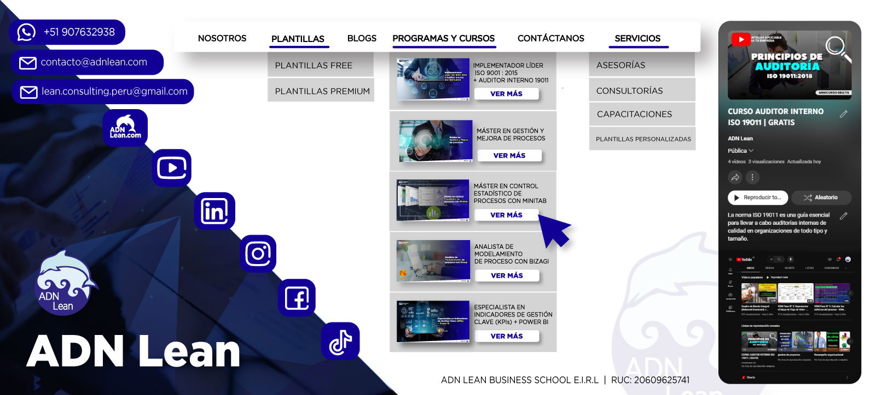

ADN Lean
"Transformando el conocimiento en acción"

Necesitas que la plantilla se adapte a tus necesidades específicas, accede al servicio de plantillas personalizadas. Contáctate con nosotros:

CONTACTAR

POLÍTICAS Lean

